画面レイアウト
製品一覧画面

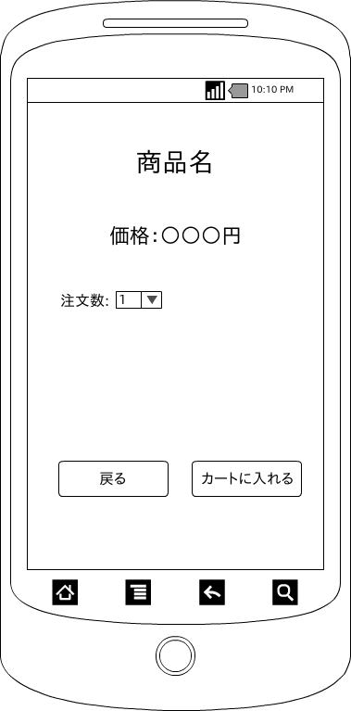

 | 画面項目
 | 項目タイプ | 名称 | 編集 |  | 必須 |  | 内容（概要）
 | ボタン | カートに追加 |  | ― |  | ― | カート画面へ遷移する。

 | ボタン | 戻る |  | ― |  | ― | 商品一覧画面へ遷移する。

 | テキスト | 商品名 |  | ― |  | ― | 商品名を表示する。

 | テキスト | 価格 |  | ― |  | ― | 商品の価格を表示する。

 | スピナー | 注文数 |  | ◯ |  | ― | 注文数を表示する。

